1
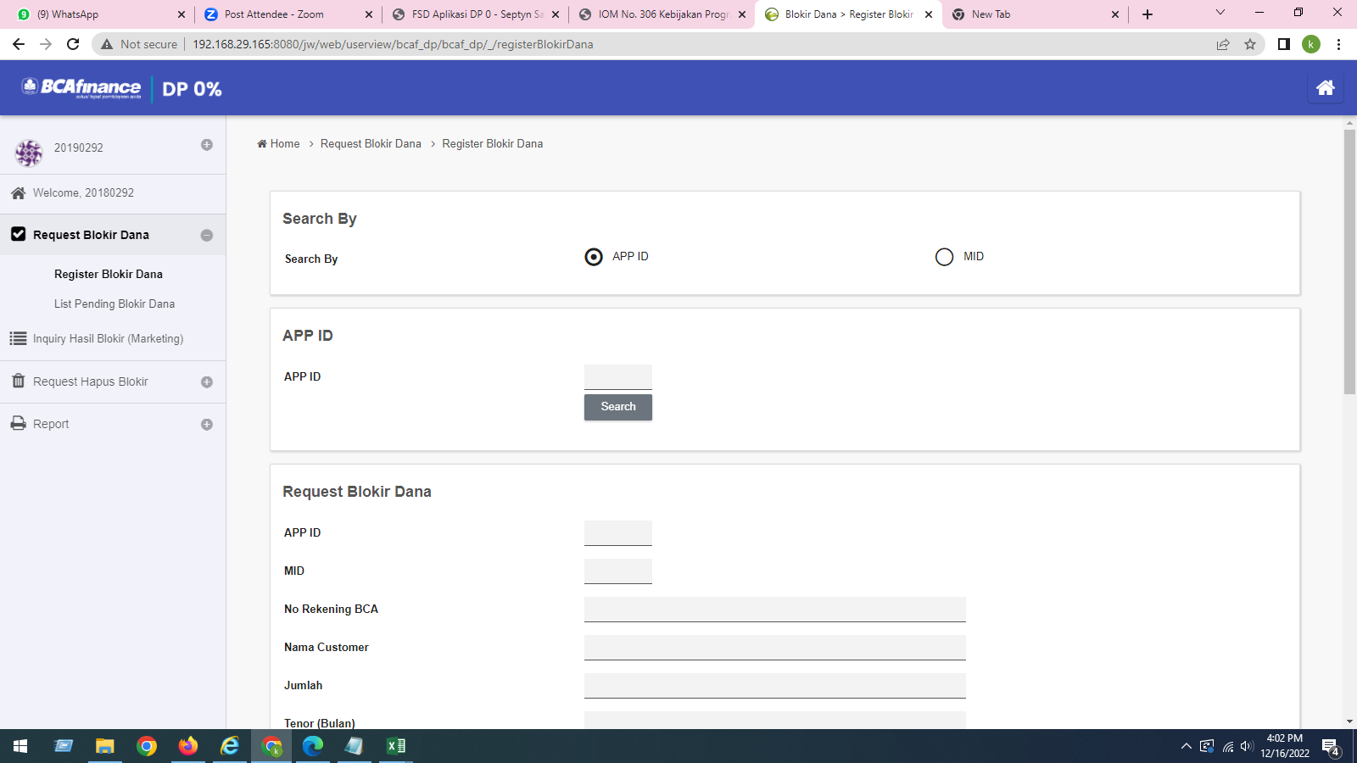
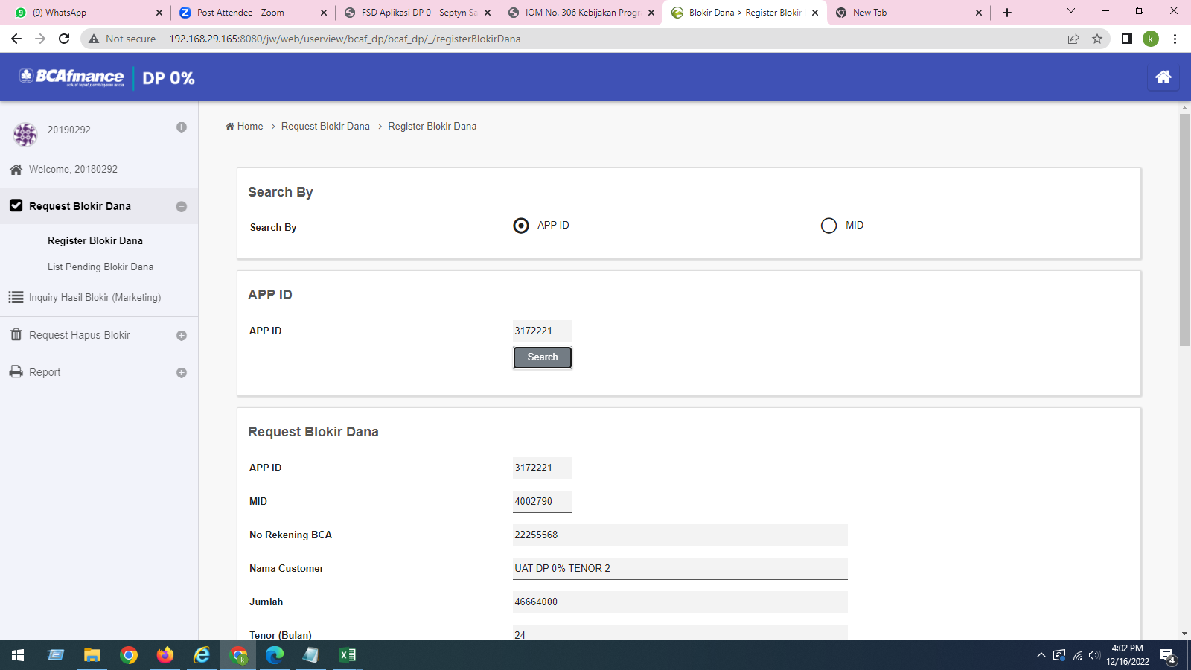
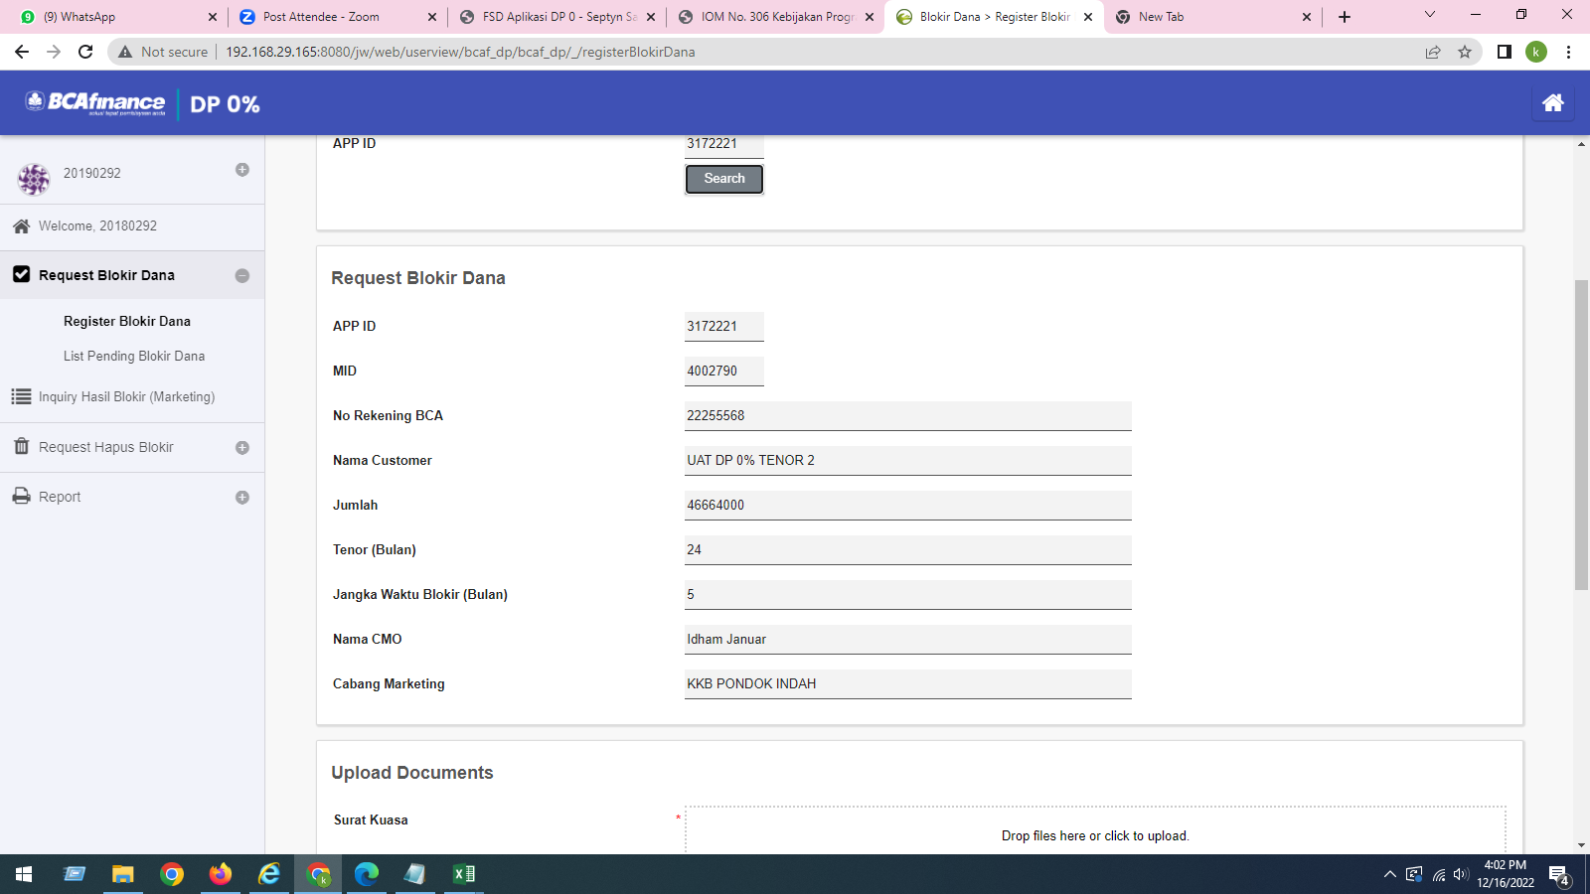
SEPARATOR 1,000 DI MENU REGISTER HAPUS BLOKIR

2
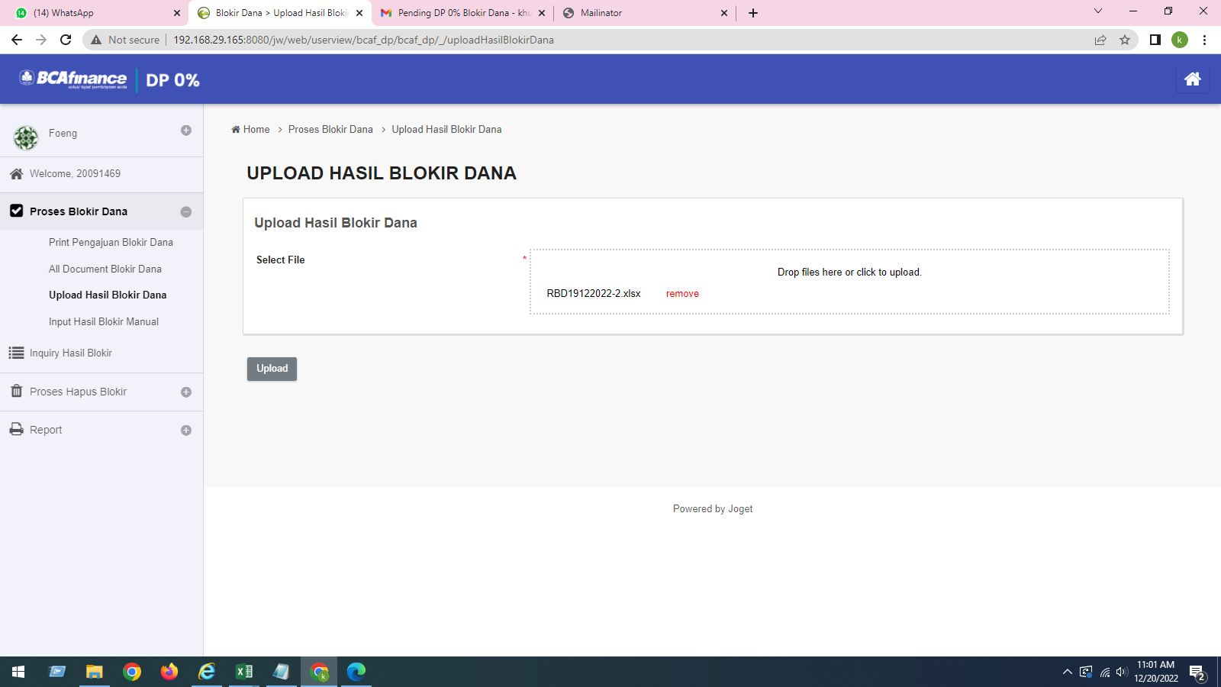
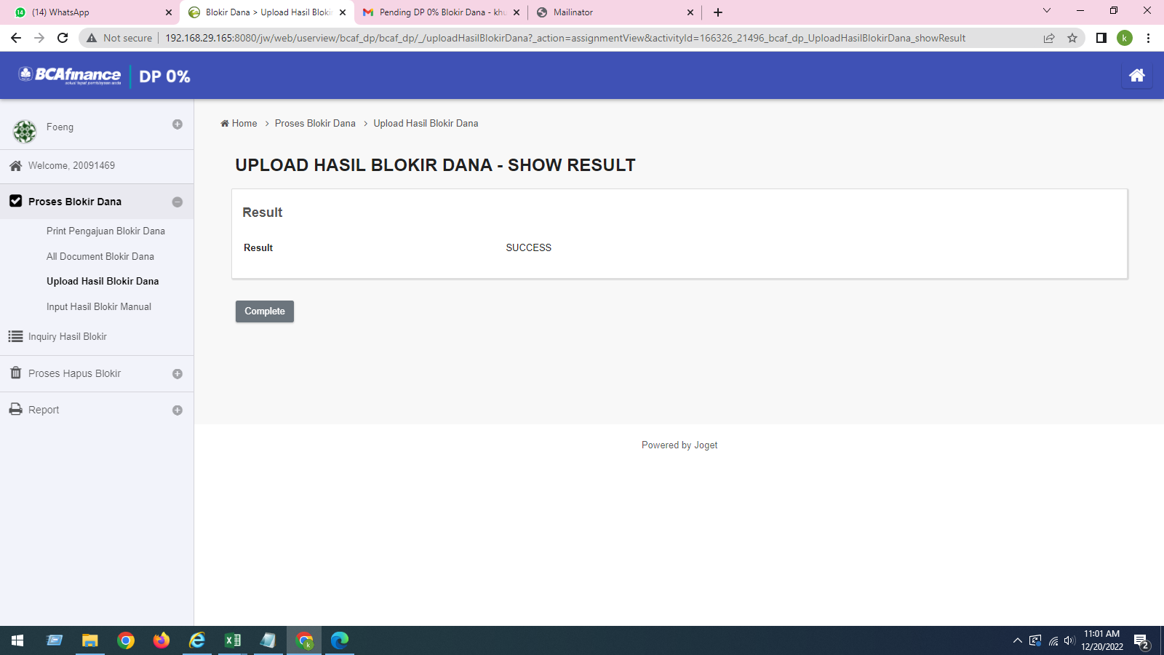
UPLOAD HASIL BLOKIR DANA
Mengupload ulang file excel yang ada pada skenario 17
UBAH FLAG BLOKIR DARI BERHASIL MENJADI GAGAL
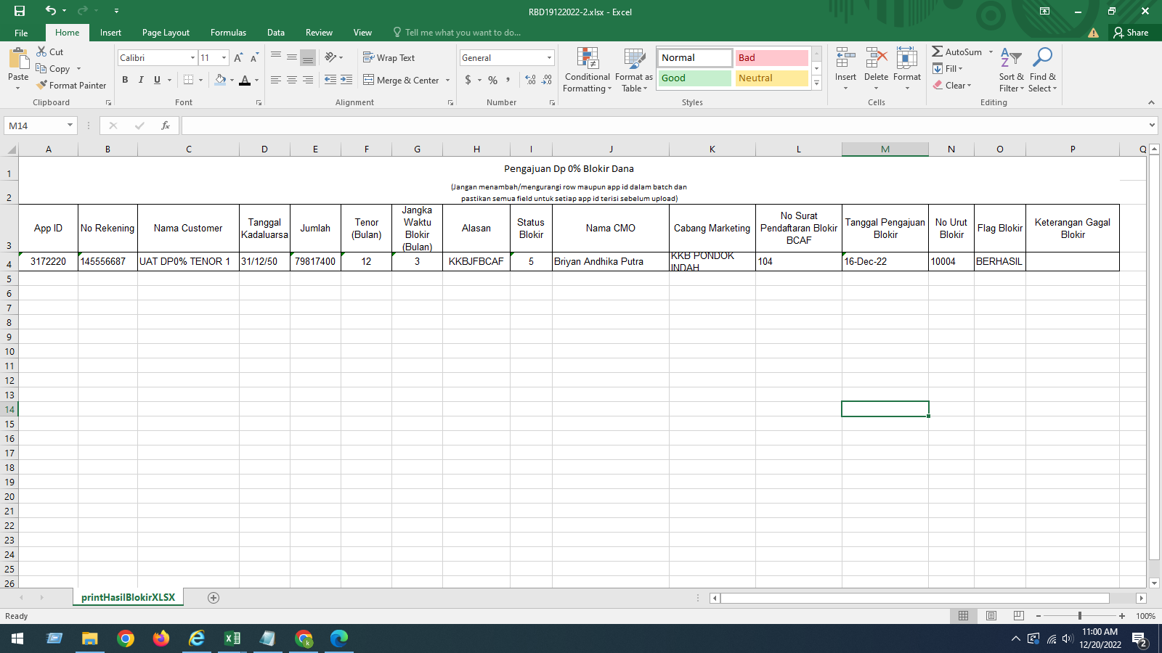
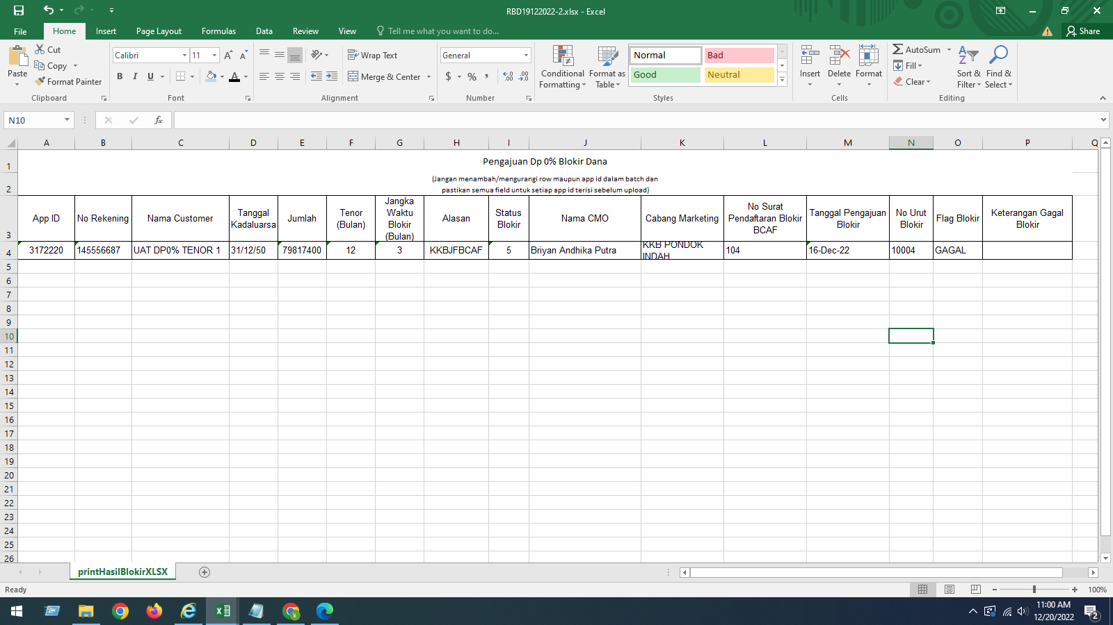

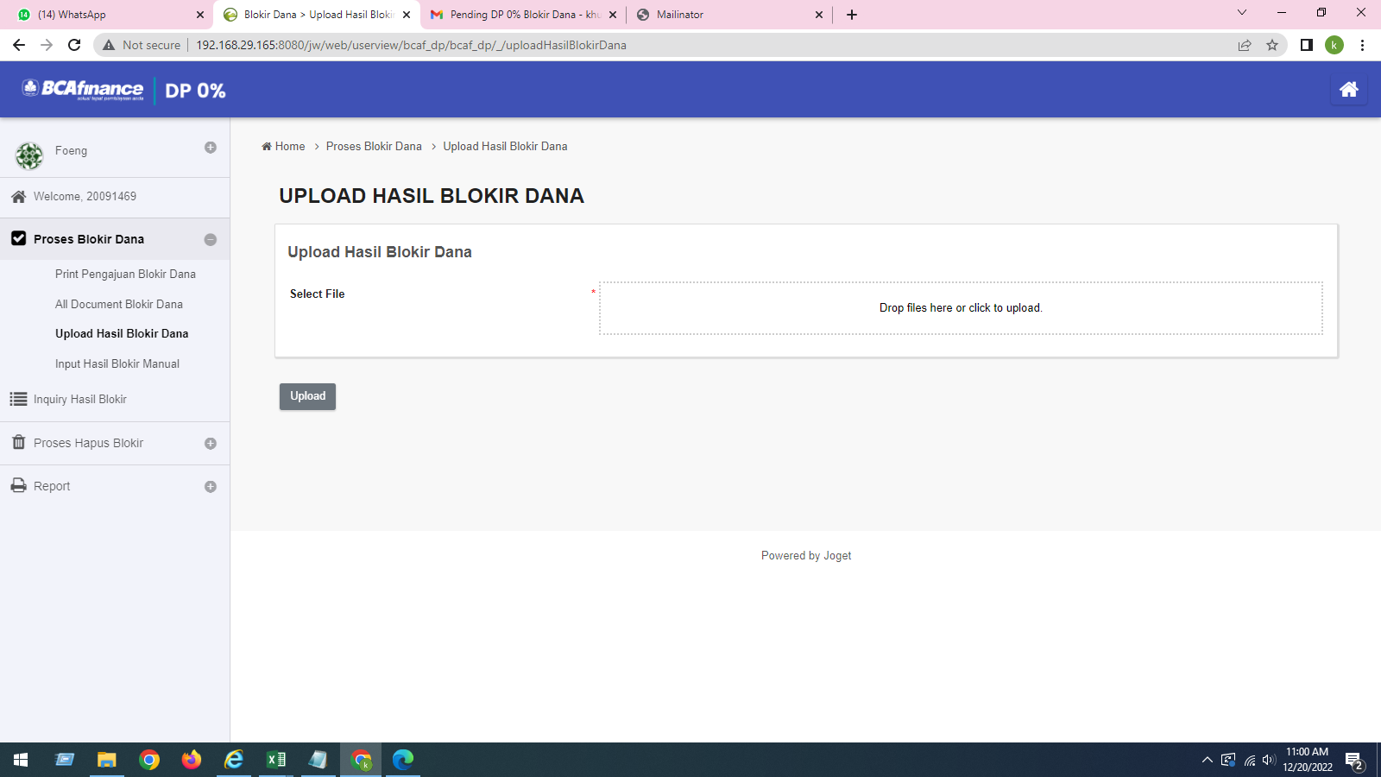
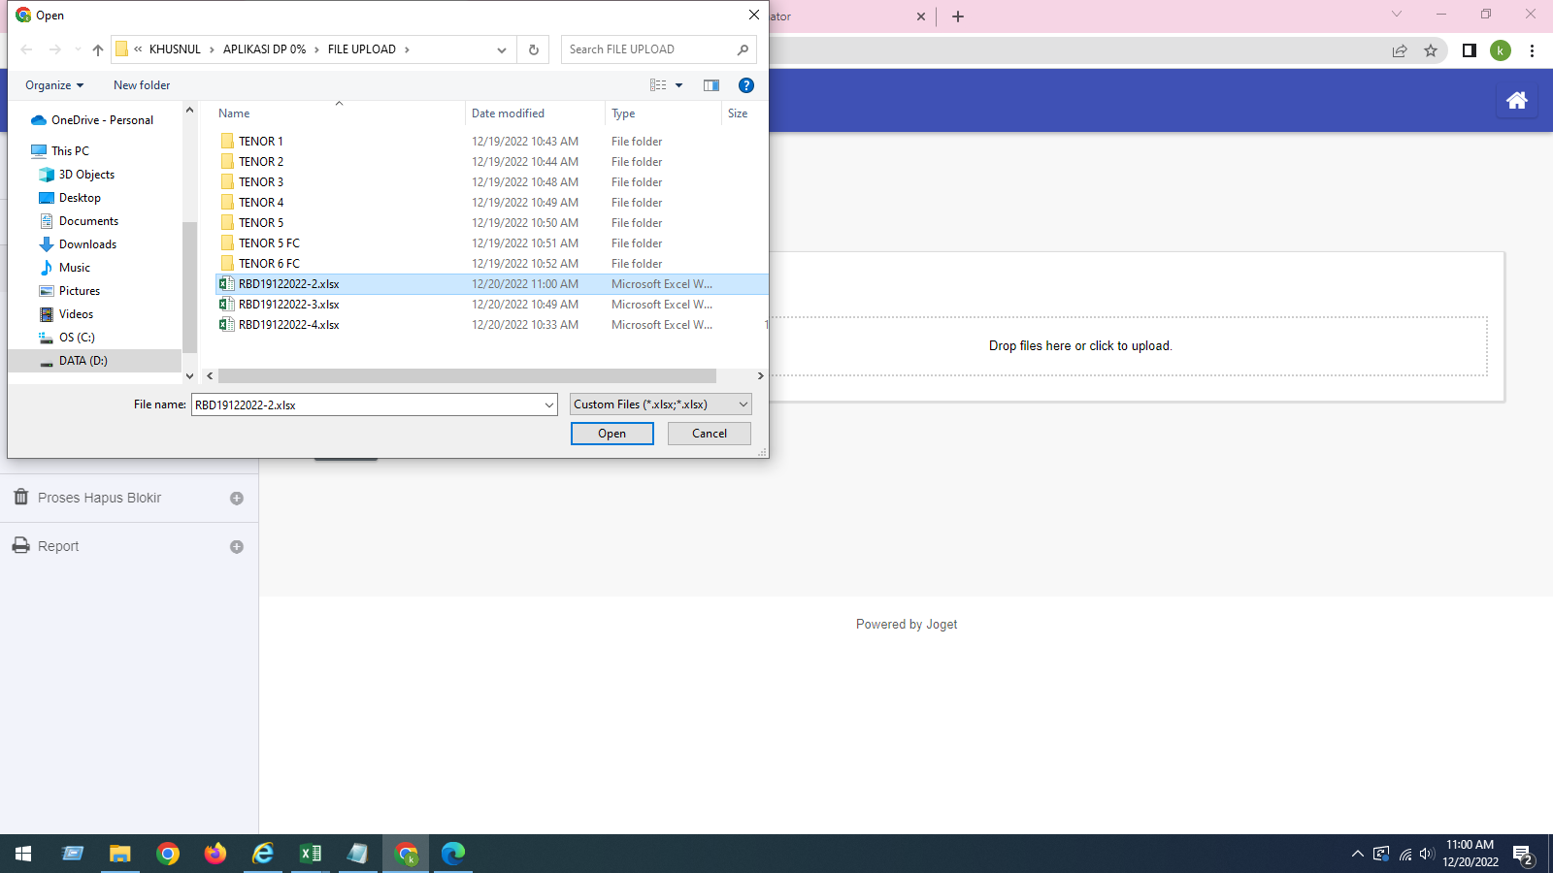
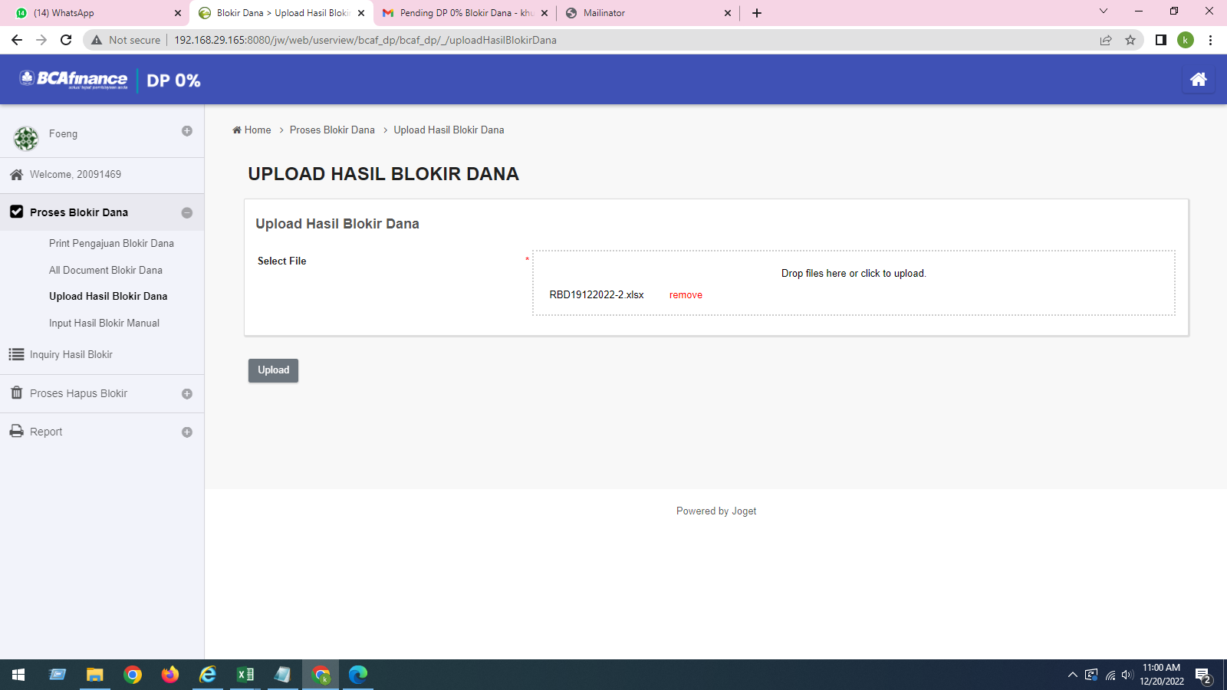

UPLOAD DATA TETAP SUCCESS

3
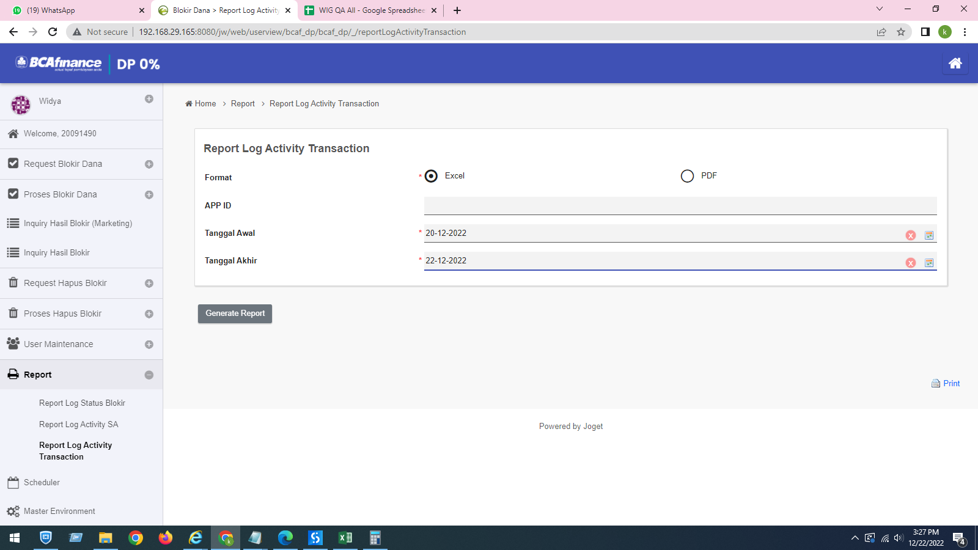
Tidak terdapat field search by MID

4
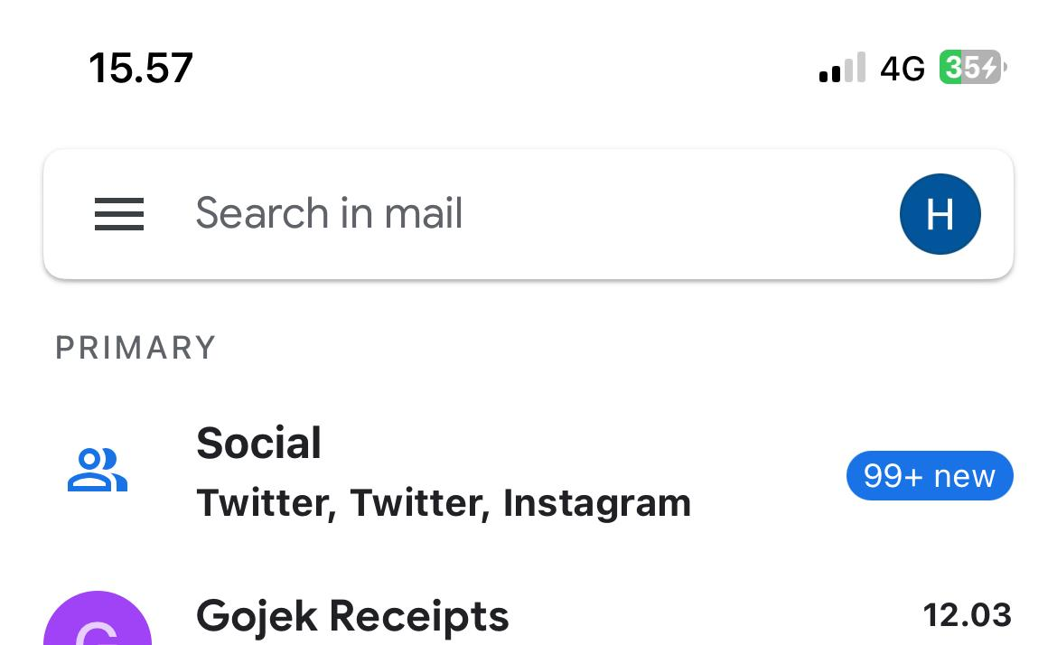
PASTIKAN MO MENERIMA NOTIFIKASI EMAIL
tidak menerima email pada jam submit data

GROUP TREASURY TIDAK MENERIMA EMAIL
sudah disetting untuk email | tidak ada email masuk
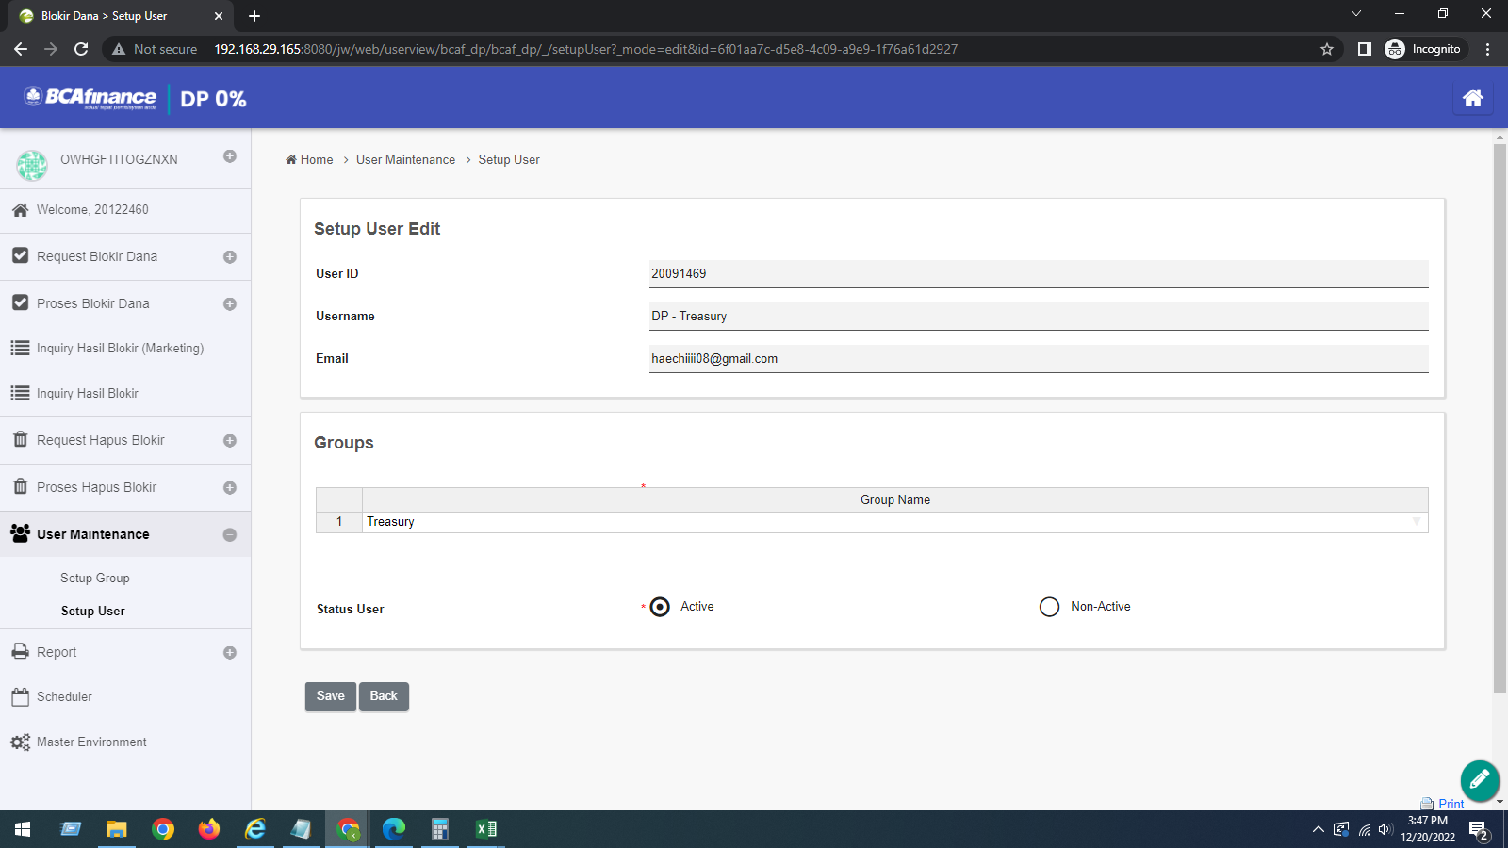
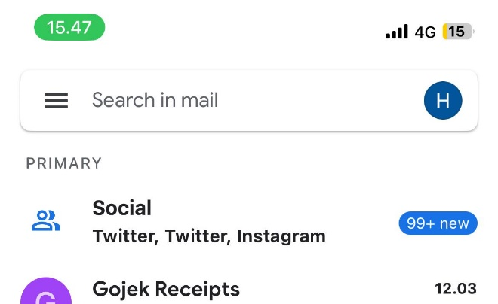
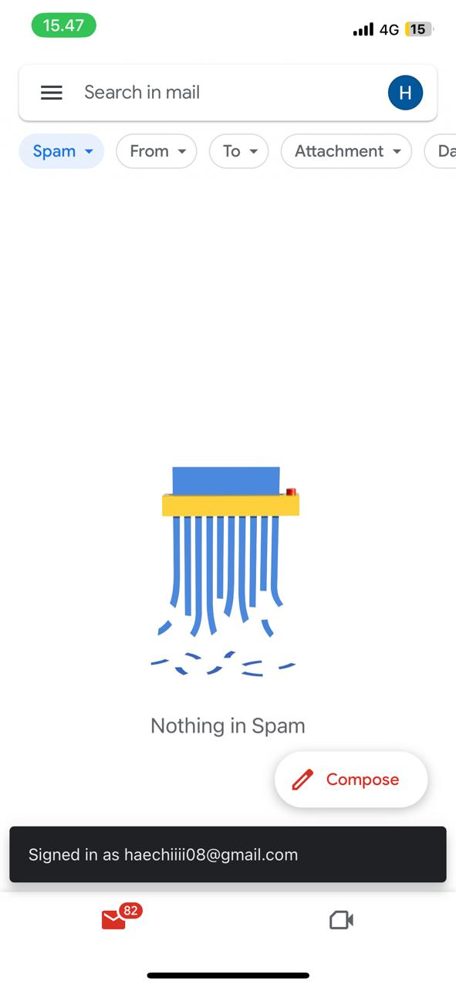

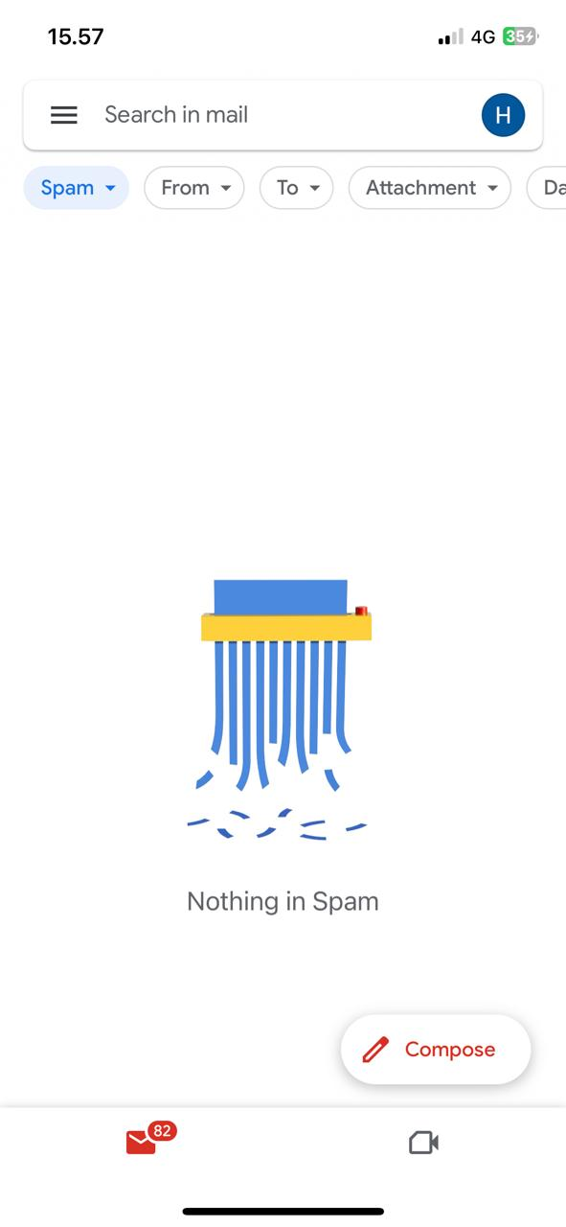
Treasury tidak menerima email

